상품제안서
CUKTECH 쿡테크 10 mini 파워뱅크 10000mAh 55W 고속 충전 보조배터리 | 상품코드: F32779

 |  |  |  |  |  |  | 02-412-0044 | www.easy1.co.kr
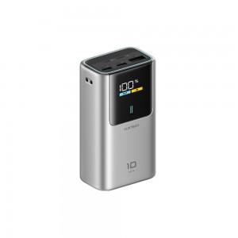

【상세/제작정보】

【인쇄/포장옵션】 | 실크, 레이저, 풀칼라 / 포장지포장

【공급단가】 | 수량 | 30~ | 50~ | 100~ | 300~ | 500~
*VAT별도 | 단가 | 35,040원 | 34,450원 | 33,580원 | 32,990원 | 32,120원

【상품 URL】 | https://dev.easy1.co.kr:443/src/goods_detail.php?gdno=32779

